案例
 |  |  |  |  |  |  | √

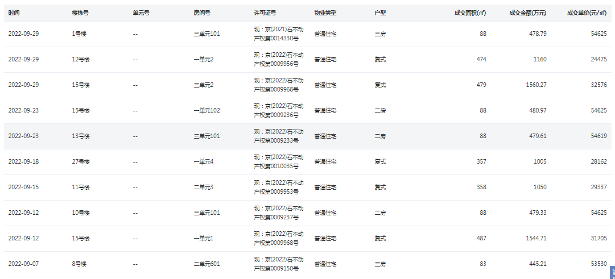

 |  |  |  |  |  |  |  | √

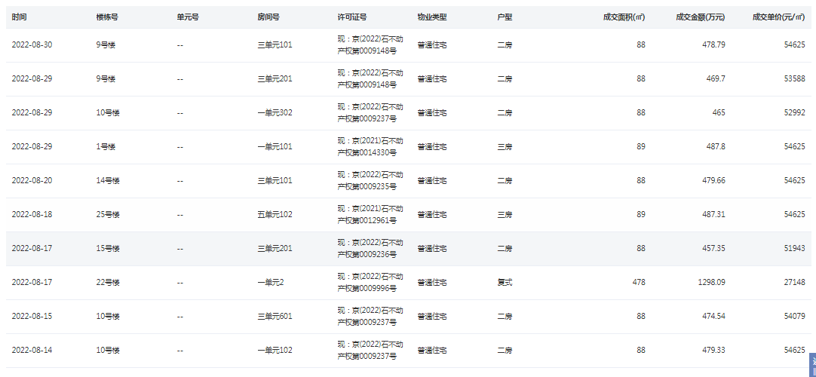

 |  |  |  |  |  |  |  | √

1538 | 128 | 12.015625 |  | 12.05 | 1542.4 | 0.69408
1819.5 | 129.06 | 14.09809391 | 0
1520 | 122.63 | 12.395009378

